关系图
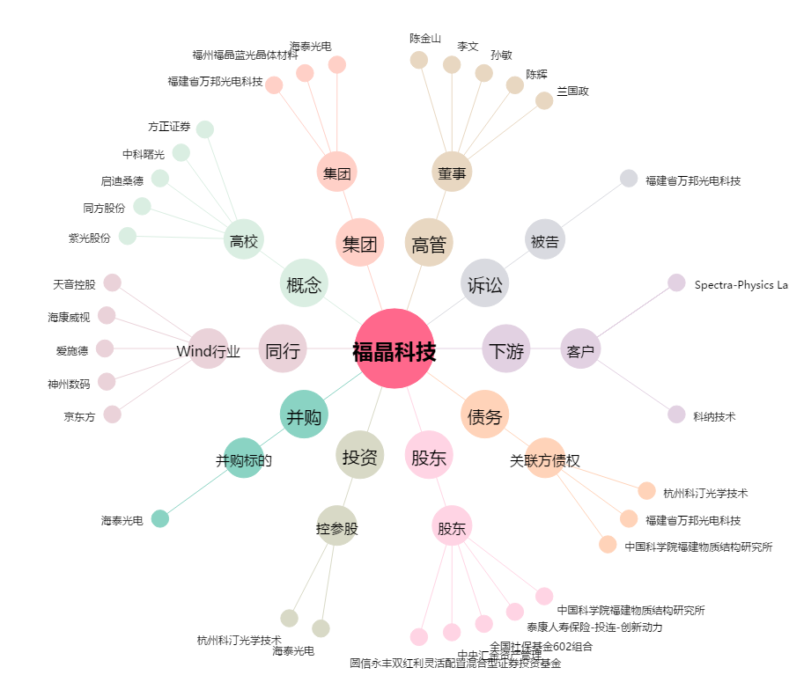
福晶科技[002222.SZ] - 关系概览图

